Гидравлика
Перфорация, мм | 2
Ширина канала в месте установки решетки, мм | 1,900
Губина канала в месте установки решетки, мм | 2,900 |  | Гидравлический расчет решеток ЭРПЭ |  |  |  |  | Характеристики фильтровальных элементов
Зазор воды до верха канала, мм | 500 |  | Степень засорения, % | Уровень в канале за решеткой, мм | Живое сечение ф-го полотна, м2 | Скорость в прозорах, м/с | Потери напора на решетке, мм | Диаметр перфорации, мм | Толщина металла при ширине до 900 мм, мм | Толщина металла при ширине более 900 мм, мм | Открытая поверхность, % | коэф геометрии отверстия
Уровень воды в канале перед решеткой, мм | 2400 |  | 0 | 2226 | 1.06 | 1.00 | 174 | 2 | 1.5 | 2.0 | 22.70% | 0.49
Боковой зазор на сторону между рамой и стенкой канала, мм | 50 |  | 5 | 2207 | 1.01 | 1.05 | 193 | 3 | 1.5 | 2.0 | 35.40% | 0.49
Ширина порога рамы решетки, мм | 94 |  | 10 | 2180 | 0.95 | 1.12 | 220 | 4 | 1.5 | 2.0 | 29.60% | 0.62
Ширина фильтровального полотна, мм | 1612 |  | 15 | 2154 | 0.9 | 1.18 | 246 | 5 | 1.5 | 2.0 | 39.00% | 0.62
Угол установки решетки к горизонту, град | 60 |  | 20 | 2123 | 0.85 | 1.25 | 277 | 6 | 1.5 | 2.0 | 45.20% | 0.62
Высота порога решетки, мм | 162 |  | 25 | 2087 | 0.8 | 1.33 | 313 | 8 | 1.5 | 2.0 | 48.00% | 0.62
Площадь фильтровального экрана, м2 | 4.64 |  | 30 | 2032 | 0.74 | 1.43 | 368
Живое сечение фильтровального экрана, м2 | 1.06 |  | 35 | 1975 | 0.69 | 1.54 | 425
Расчетная скорость воды в канале перед решеткой, м/с | 0.23 |  | 40 | 1905 | 0.64 | 1.66 | 495
Расчетная максимальная скорость воды в прозорах, м/с | 1 |  | 45 | 1795 | 0.58 | 1.83 | 605
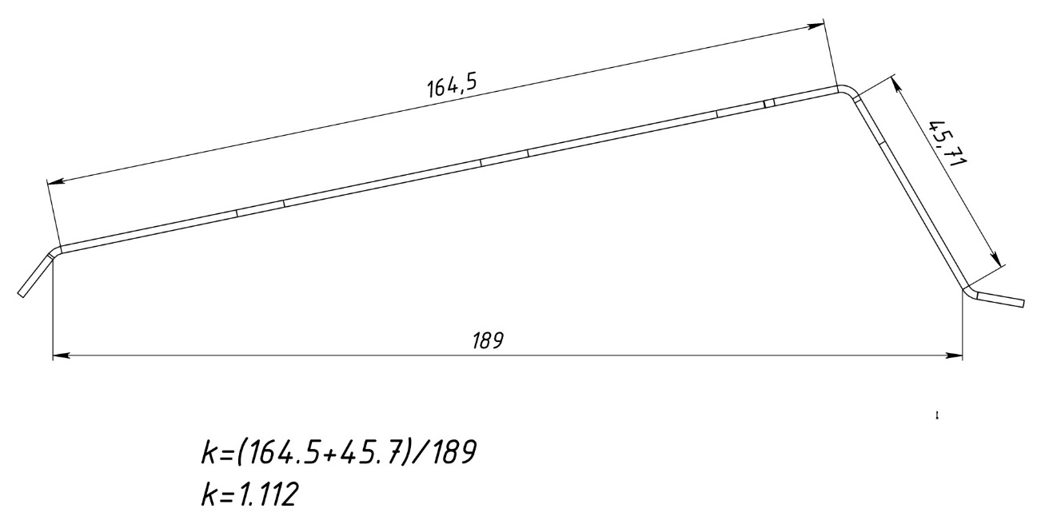
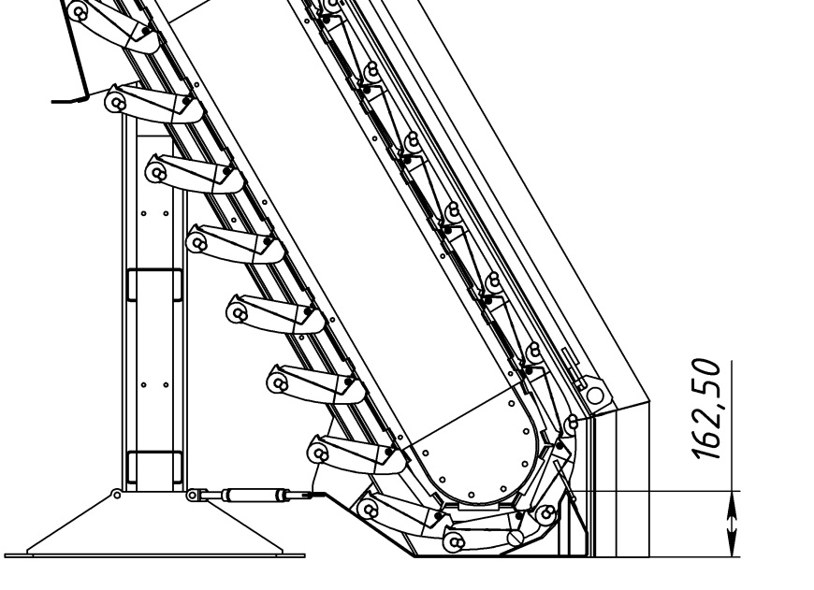
Максимальная производительность по чистой воде, м3/ч | 3816 | 3816
Коэффициент геометрии отверстия | 0.49

